土储要求测算表
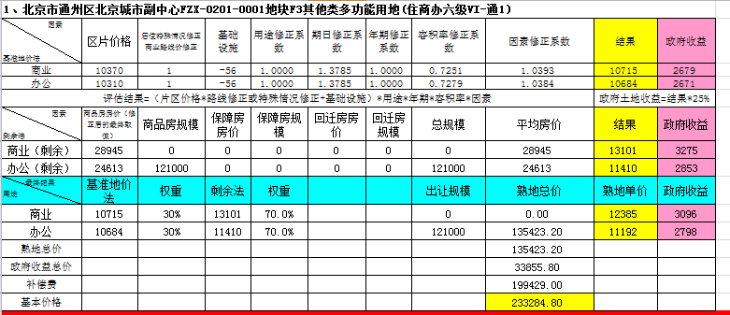
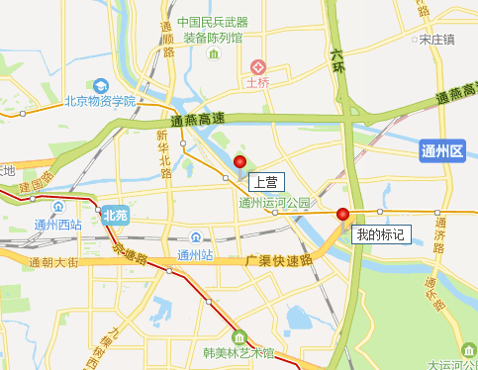
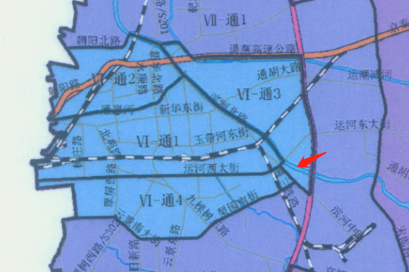
1、北京市通州区北京城市副中心FZX-0101-0902地块F3其他类多功能用地(住商办六级VI-通3)
因素 基准地价法 | 区片价格 | 居住特殊情况修正 商业路线价修正 | 基础 设施 | 用途修正系数 | 期日修正系数 | 年期修正系数 | 容积率修正系数 | 因素修正系数 | 结果 | 政府收益 | 建筑面积 | 总价 | 分用途总价 | 分用途结果 | 政府收益
商业（自持） | 16610 | 0.906 | -6 | 1.0000 | 1.0246 | 1.0000 | 0.9619 | 1.0455 | 16402 | 4101 | 37900 | 62164 | 62164 | #REF! | #REF!
办公（自持） | 16540 | 0.910 | -6 | 1.0000 | 1.0163 | 1.0000 | 0.9490 | 1.0437 | 16776 | 4194 | 170000 | 285192 | 285192 | #REF! | #REF!
商务型公寓 | 16540 | 1 | -6 | 1.0000 | 1.0163 | 1.0000 | 0.9490 | 1.0437 | 17402 | 4351 | 62000 | 107892 | 107892 | 17402 | 4351
评估结果=（片区价格*路线修正或特殊情况修正+基础设施）*用途*年期*容积率*因素 |  |  |  |  |  |  |  |  | 政府土地收益=结果*25%
因素 剩余法 | 商品房房价（修正后的最终取值） | 商品房规模 | 保障房房价 | 保障房规模 | 回迁房房价 | 回迁房规模 | 总规模 | 平均房价 | 结果 | 政府收益
商业（剩余） | 6675 | 0 | 0 | 0 | 0 | 0 | #REF! | 6675 | 13866 | 3467
办公（剩余） | 26350 | 170000 | 0 | 0 | 0 | 0 | #REF! | 26350 | 12226 | 3057 |  |  | 自持40%
商务型公寓（剩余） | 47594 | 62000 | 0 | 0 | 0 | 0 | 62000 | 47594 | 16299 | 4075
最终结果 用途 | 基准地价法 | 权重 | 剩余法 | 权重 |  |  | 出让规模 | 熟地总价 | 熟地单价 | 政府收益
商业 | 16402 | 60% | 13866 | 40.0% |  |  | 37900 | 58320.52 | 15388 | 3847 | 14580.130 | 12385 | 2536 | 18.29%
办公 | 16776 | 70% | 12226 | 30.0% |  |  | 170000 | 261987.00 | 15411 | 3853 | 65501.000 | 11192.000 | 4550.000 | 37.22%
商务型公寓 | 17402 | 50% | 16299 | 50.0% |  |  | 62000 | 104476.20 | 16851 | 4213 | 26120.600 |  | -1103.000 | -6.34%
熟地总价 |  |  |  |  |  |  |  | 424783.72 |  |  | 106201.730
政府收益总价 |  |  |  |  |  |  |  | 106201.73
补偿费 |  |  |  |  |  |  |  | 415257.78
基本价格 |  |  |  |  |  |  |  | 521459.51

 |  |  |  | 0.18289340834 |  |  |  | 199429
 |  |  |  | 0.37215769671 |  |  |  | 65501.00 | 424783.72
 |  |  |  | 0.067672863366

 |  |  |  |  |  |  | 589

商业案例截图及地图
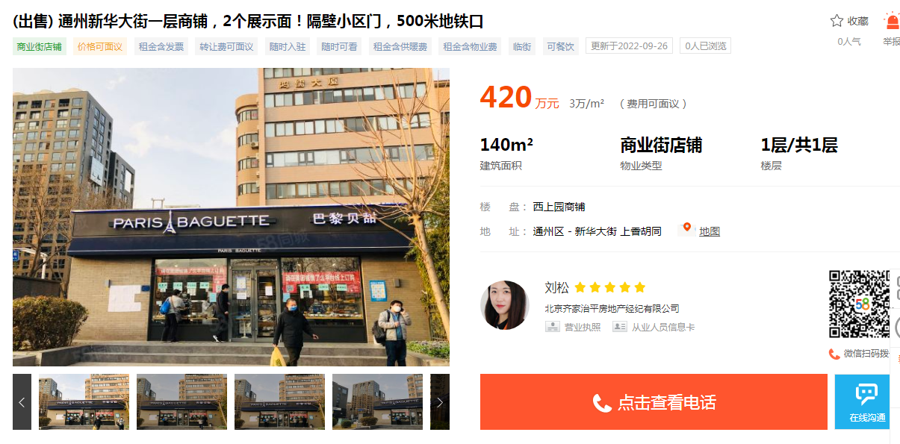
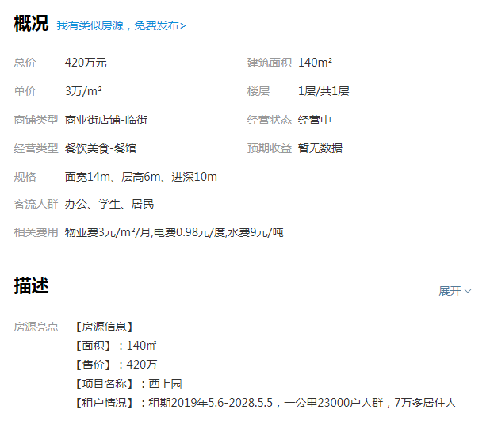
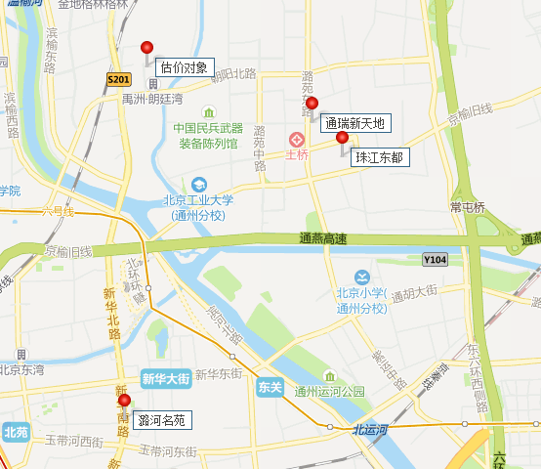
香林郡
30100
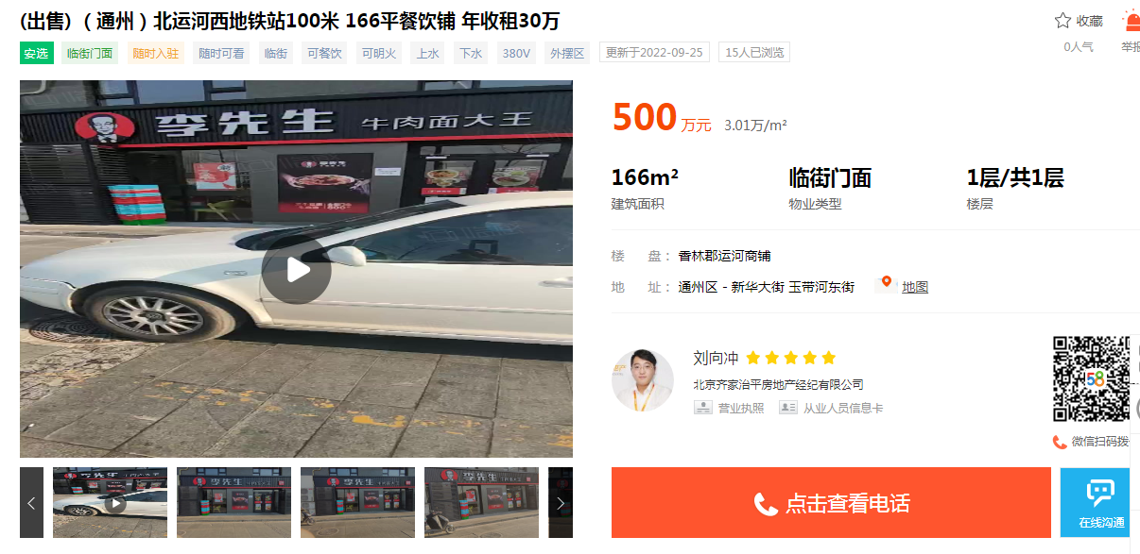
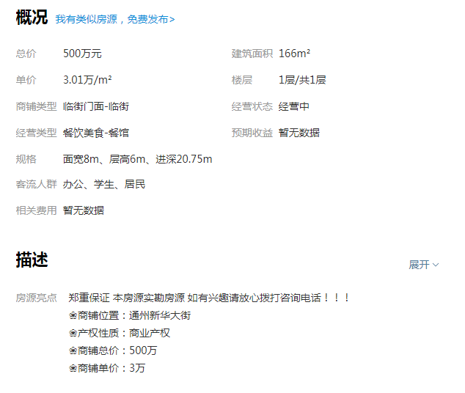
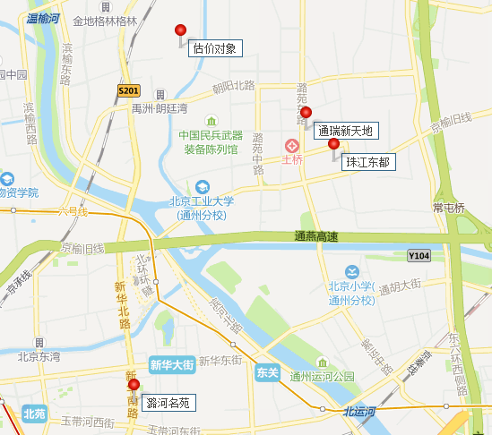

武夷花园

30200
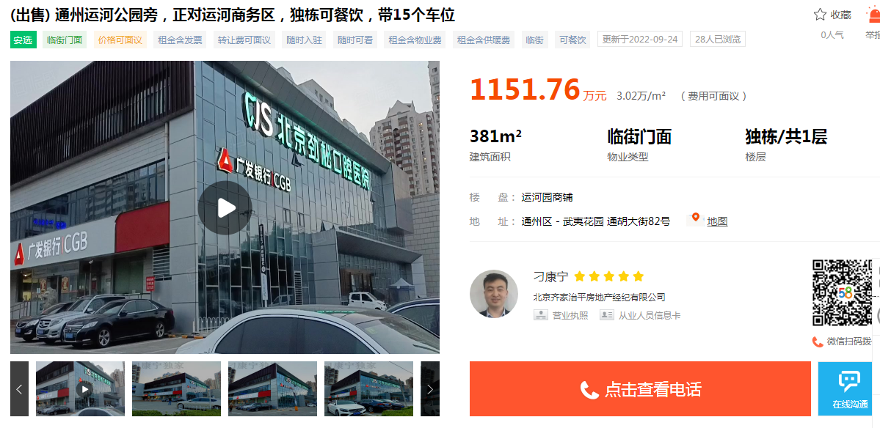
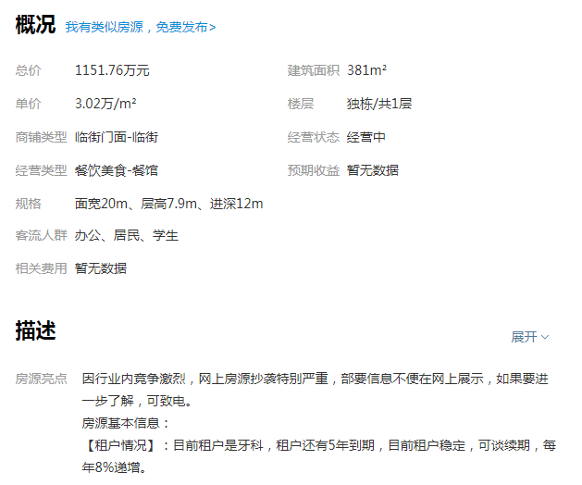

西上园

30000

办公租金案例截图及地图
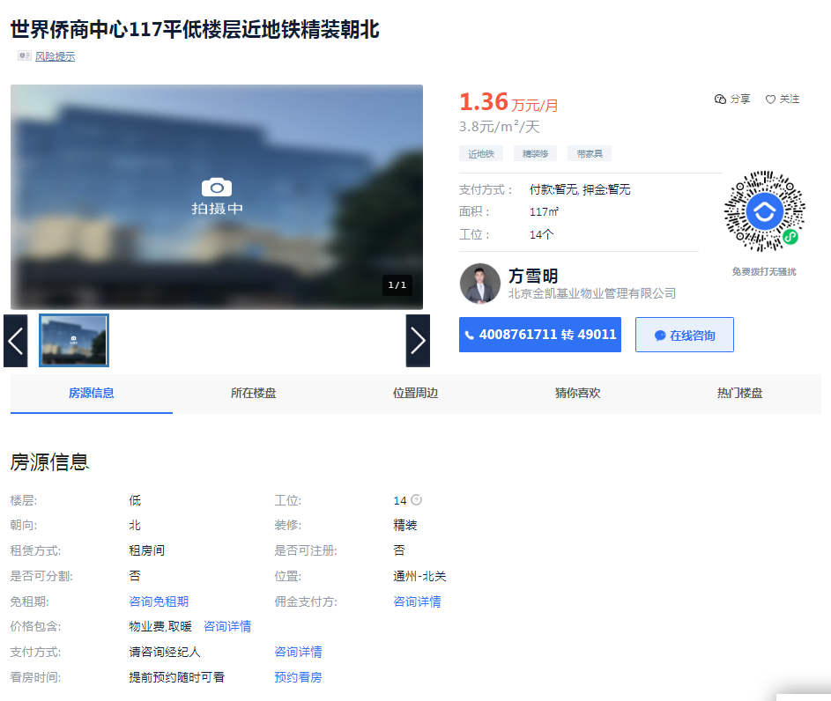
绿地中央广场
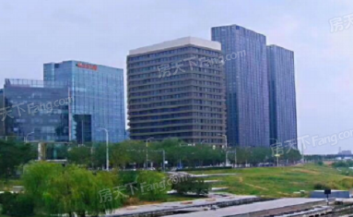
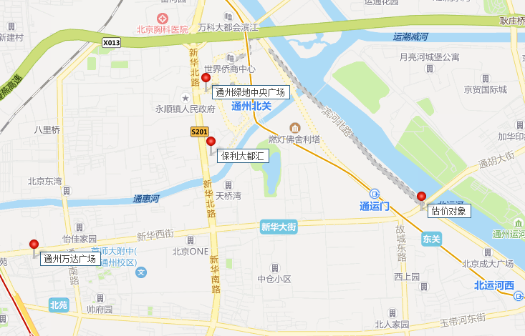

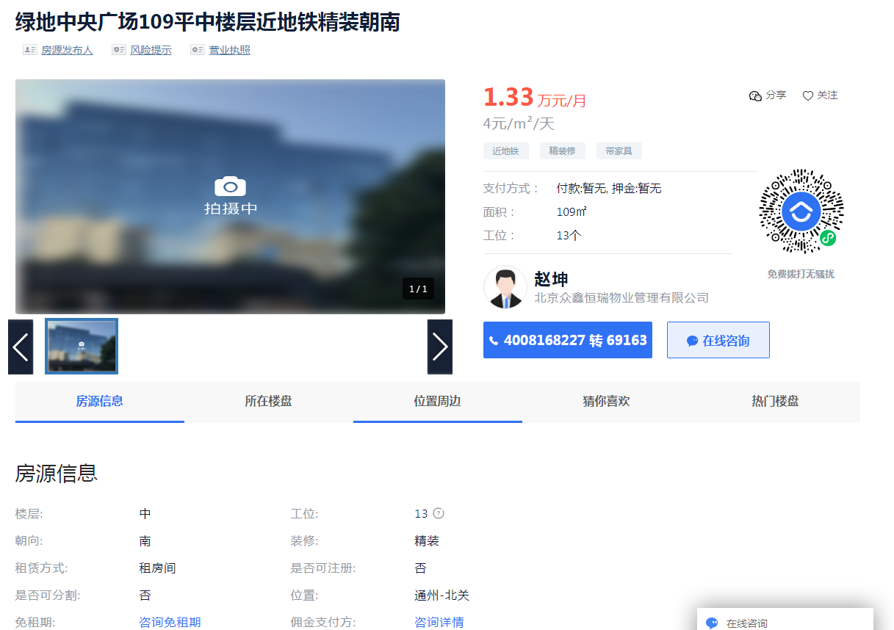

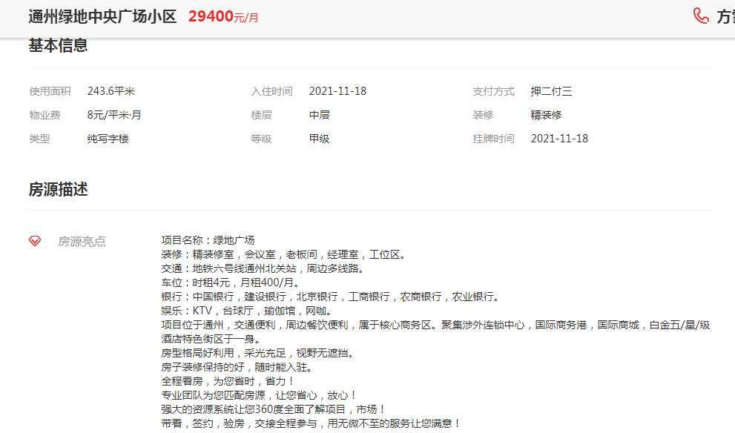

 | 通州万达广场

保利大都汇

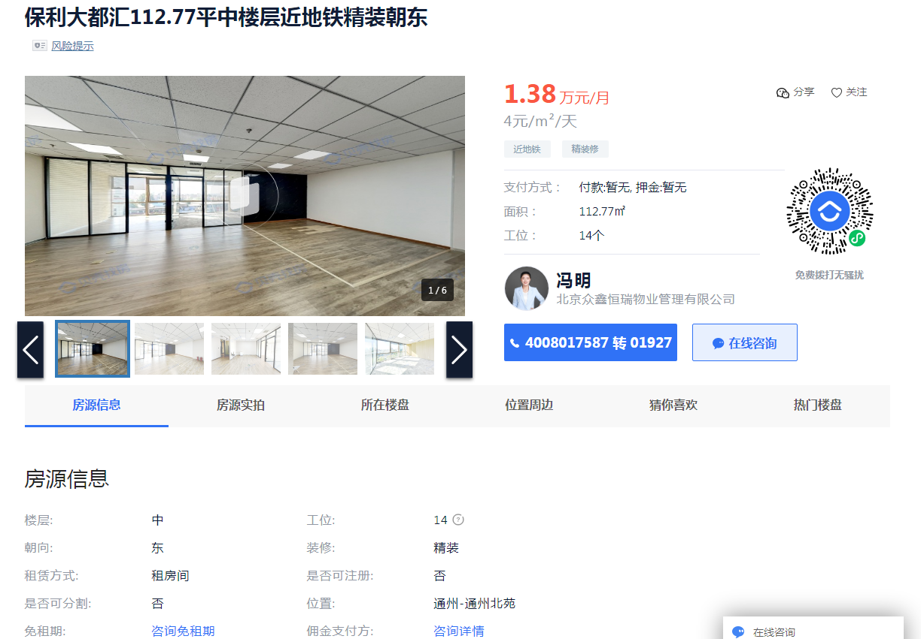

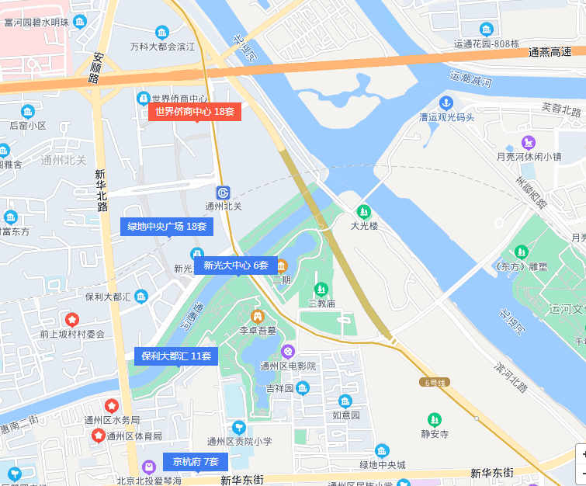

世侨中心

土地级别
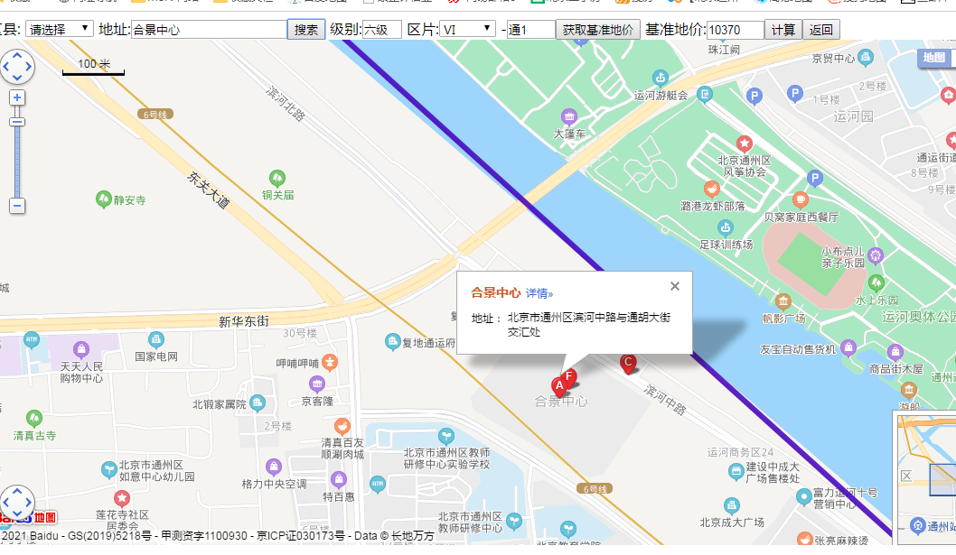

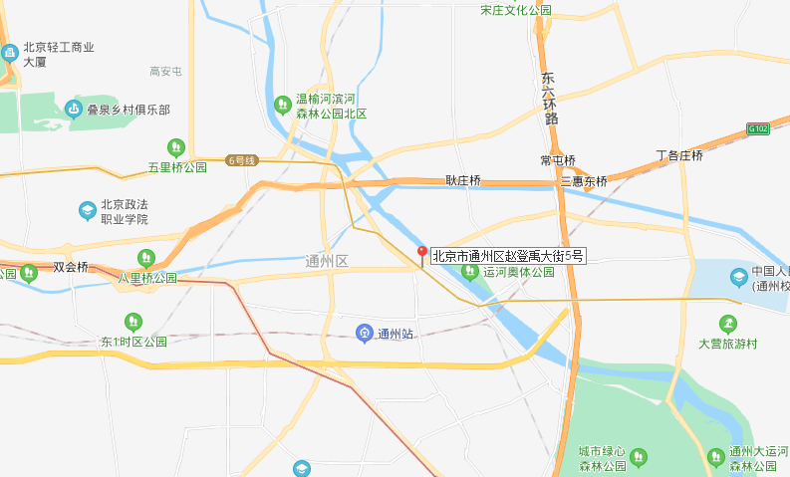

公寓案例
